Círculo Dourado
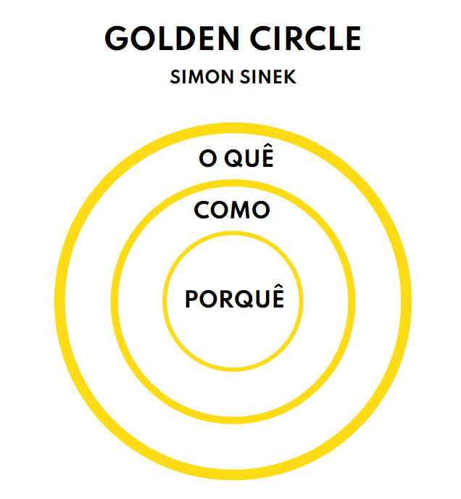
Círculo Dourado

O quê | Produto — O que você faz? Exemplo Bytebank: "Cartão de crédito 100% online, focado em compras pela internet"

Como | Estratégia — Como o propósito será alcançado? Exemplo Bytebank: "Nossos produtos são focados em cibersegurança e centrados no cliente/usuário"

Porquê | Visão — Qual é o propósito do seu produto/empresa? Exemplo Bytebank: "Nossos produtos são focados em cibersegurança e centrados no cliente/usuário"

